Hor. & Mat.
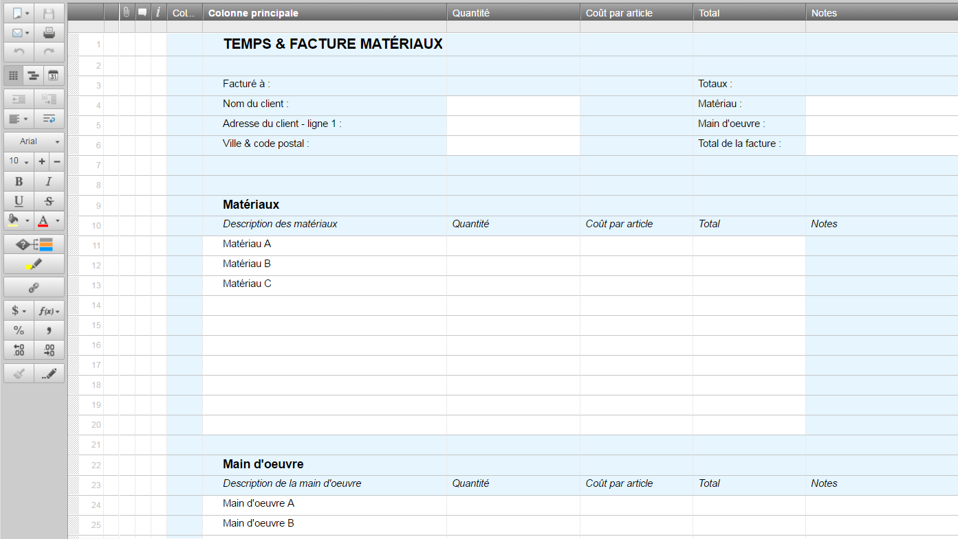
FACURE POUR HORAIRE & MATÉRIAUX

 | Facture à |  |  |  |  | Totaux
 | Nom du client |  |  |  |  | Matériax : | 0
 | Adresse du client |  |  |  |  | Main d'oeuvre : | 0
 | Ville & code postal |  |  |  |  | Total de la facture : | 0

 | Matériaux
 | Description des matériaux | Quantité | Coût par article | Total | Notes
 | Matériau A
 | Matériau B
 | Matériau C

 | TOTAL |  |  | 0

 | Main d'oeuvre
 | Description de la main d'oeuvre | Quantité | Coût par article | Total | Notes
 | Main d'oeuvre A
 | Main d'oeuvre B
 | Main d'oeuvre C
 | Main d'oeuvre D

 | TOTAL |  |  | 0

Ou, cliquez ici pour créer votre facture pour horaire & matériaux dans Smartsheet

